P1
四日市税関支署管内（三重県） 貿易概況

【当年】 |  |  |  |  |  |  |  |  |  |  |  |  |  |  |  |  | （単位：百万円、％）
区 分 |  |  |  |  | 三 重 県 |  |  |  |  |  |  |  |  | 名古屋税関 |  | 全 国
 |  |  |  |  |  |  |  | 四日市港 |  |  |  | 津港
輸 出 額 |  |  |  |  | 907,716 |  |  | 836,048 |  |  |  | 71,668 |  | 18,982,557 |  | 76,927,771
 |  | 前年同期比 |  |  | 105.7 |  |  | 100.0 |  |  |  | 318.3 |  | 97.9 |  | 94.4
 |  | 全 国 比 |  |  | 1.2 |  |  | 1.1 |  |  |  | 0.1 |  | 24.7 |  | －
輸 入 額 |  |  |  |  | 1,657,506 |  |  | 1,586,619 |  |  |  | 70,886 |  | 9,949,747 |  | 78,571,612
 |  | 前年同期比 |  |  | 92.4 |  |  | 92.3 |  |  |  | 94.5 |  | 96.1 |  | 95.0
 |  | 全 国 比 |  |  | 2.1 |  |  | 2.0 |  |  |  | 0.1 |  | 12.7 |  | －
輸 出 入 額 |  |  |  |  | 2,565,222 |  |  | 2,422,667 |  |  |  | 142,555 |  | 28,932,304 |  | 155,499,382
 |  | 前年同期比 |  |  | 96.7 |  |  | 94.8 |  |  |  | 146.2 |  | 97.3 |  | 94.7
 |  | 全 国 比 |  |  | 1.6 |  |  | 1.6 |  |  |  | 0.1 |  | 18.6 |  | －
差引額（▲は輸入超過） |  |  |  |  | ▲ 749,789 |  |  | ▲ 750,572 |  |  |  | 782 |  | 9,032,810 |  | ▲ 1,643,841
 |  | 前年同期比 |  |  | 80.2 |  |  | 85.1 |  |  |  | ▲ 1.5 |  | 99.9 |  | 134.2

【推移】 |  |  |  |  |  |  |  |  |  |  |  |  |  |  |  |  | （単位：百万円、％）
期 間 |  | 輸 出 額 |  |  |  | 輸 入 額 |  |  |  | 輸出入額 |  |  |  | 差引額(▲は輸入超過）
 |  | 金 額 |  |  | 前 年 同期比 | 金 額 |  |  | 前 年 同期比 | 金 額 |  |  | 前 年 同期比 | 金 額 |  |  | 前 年 同期比
平成22年 |  |  | 1,215,830 |  | 113.5 |  | 1,423,976 |  | 120.9 |  | 2,639,806 |  | 117.4 | ▲ 208,146 |  |  | 196.0
平成23年 |  |  | 1,086,008 |  | 89.3 |  | 1,970,623 |  | 138.4 |  | 3,056,632 |  | 115.8 | ▲ 884,615 |  |  | 425.0
平成24年 |  |  | 1,014,956 |  | 93.5 |  | 2,057,493 |  | 104.4 |  | 3,072,449 |  | 100.5 | ▲ 1,042,537 |  |  | 117.9
平成25年 |  |  | 1,131,212 |  | 111.5 |  | 2,252,971 |  | 109.5 |  | 3,384,183 |  | 110.1 | ▲ 1,121,759 |  |  | 107.6
平成26年 |  |  | 1,085,806 |  | 96.0 |  | 2,501,725 |  | 111.0 |  | 3,587,531 |  | 106.0 | ▲ 1,415,920 |  |  | 126.2
平成27年 |  |  | 993,151 |  | 91.5 |  | 1,736,118 |  | 69.4 |  | 2,729,269 |  | 76.1 | ▲ 742,966 |  |  | 52.5
平成28年 |  |  | 830,706 |  | 83.6 |  | 1,187,276 |  | 68.4 |  | 2,017,982 |  | 73.9 | ▲ 356,570 |  |  | 48.0
平成29年 |  |  | 803,912 |  | 96.8 |  | 1,426,388 |  | 120.1 |  | 2,230,300 |  | 110.5 | ▲ 622,476 |  |  | 174.6
平成30年 |  |  | 858,881 |  | 106.8 |  | 1,793,824 |  | 125.8 |  | 2,652,705 |  | 118.9 | ▲ 934,943 |  |  | 150.2
令和元年 |  |  | 907,716 |  | 105.7 |  | 1,657,506 |  | 92.4 |  | 2,565,222 |  | 96.7 | ▲ 749,789 |  |  | 80.2
令和元年 | １月 |  | 78,370 |  | 106.5 |  | 149,335 |  | 103.6 |  | 227,705 |  | 104.5 |  | ▲ 70,965 |  | 100.6
 | ２月 |  | 77,040 |  | 117.6 |  | 141,952 |  | 93.0 |  | 218,992 |  | 100.4 |  | ▲ 64,912 |  | 74.5
 | ３月 |  | 83,529 |  | 121.9 |  | 134,795 |  | 102.9 |  | 218,324 |  | 109.4 |  | ▲ 51,265 |  | 82.1
 | ４月 |  | 79,822 |  | 128.8 |  | 142,369 |  | 112.1 |  | 222,191 |  | 117.6 |  | ▲ 62,547 |  | 96.2
 | ５月 |  | 68,350 |  | 87.9 |  | 130,370 |  | 84.2 |  | 198,719 |  | 85.5 |  | ▲ 62,020 |  | 80.6
 | ６月 |  | 67,189 |  | 98.7 |  | 141,092 |  | 106.4 |  | 208,281 |  | 103.8 |  | ▲ 73,903 |  | 114.4
 | ７月 |  | 76,903 |  | 104.6 |  | 134,713 |  | 90.6 |  | 211,616 |  | 95.2 |  | ▲ 57,810 |  | 77.0
 | ８月 |  | 89,387 |  | 126.5 |  | 131,254 |  | 69.0 |  | 220,641 |  | 84.6 |  | ▲ 41,866 |  | 35.0
 | ９月 |  | 68,742 |  | 88.3 |  | 133,087 |  | 99.0 |  | 201,829 |  | 95.1 |  | ▲ 64,345 |  | 113.8
 | 10月 |  | 75,587 |  | 104.3 |  | 130,869 |  | 88.8 |  | 206,456 |  | 93.9 |  | ▲ 55,282 |  | 73.8
 | 11月 |  | 70,466 |  | 105.6 |  | 134,524 |  | 77.6 |  | 204,989 |  | 85.4 |  | ▲ 64,058 |  | 60.1
 | 12月 |  | 72,330 |  | 88.0 |  | 153,147 |  | 97.2 |  | 225,477 |  | 94.0 |  | ▲ 80,817 |  | 107.1
・平成30年以前：確定値
・令和元年：輸出の11月分並びに輸入、輸出入及び差引の10月分以前は、確報値

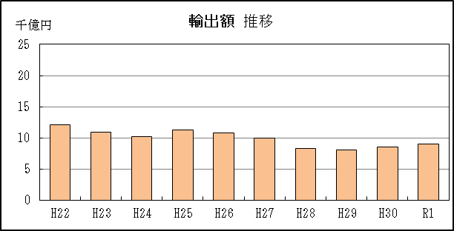
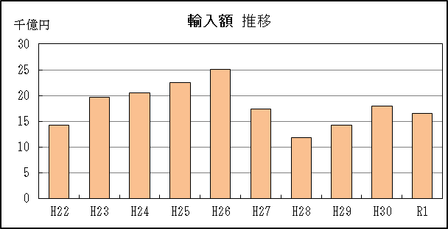
【推移グラフ】

【グラフ作成用データ】

輸出 |  |  |  |  | 輸入
 |  | 金額 |  |  |  |  | 金額
2010年 | H22 | 12 |  | 9 | 2010年 | H22 | 14
2011年 | H23 | 11 |  | 8 | 2011年 | H23 | 20
2012年 | H24 | 10 |  | 7 | 2012年 | H24 | 21
2013年 | H25 | 11 |  | 6 | 2013年 | H25 | 23
2014年 | H26 | 11 |  | 5 | 2014年 | H26 | 25
2015年 | H27 | 10 |  | 4 | 2015年 | H27 | 17
2016年 | H28 | 8 |  | 3 | 2016年 | H28 | 12
2017年 | H29 | 8 |  | 2 | 2017年 | H29 | 14
2018年 | H30 | 9 |  | 1 | 2018年 | H30 | 18
2019年 | R1 | 9 |  | 0 | 2019年 | R1 | 17

グラフ単位 |  |  |  |  | グラフ単位
千億円 | 兆円 |  |  |  | 千億円 | 兆円
100000000 | 千億円 |  |  |  | 100000000 | 千億円
 | 百億円 |  |  |  |  | 百億円
 | 十億円 |  |  |  |  | 十億円
 | 億円 |  |  |  |  | 億円
 | 千万円 |  |  |  |  | 千万円

P5
四日市港 貿易概況

【当年】 |  |  |  |  |  |  |  |  |  |  |  |  |  |  |  |  | （単位：百万円、％）
区 分 |  | 輸 出 額 |  |  |  | 輸 入 額 |  |  |  | 輸出入額 |  |  |  | 差引額(▲は輸入超過）
 |  | 前年同期比 |  | 管内比 |  | 前年同期比 |  | 管内比 |  | 前年同期比 |  | 管内比 |  | 前年同期比 |  | 管内比
四日市港 |  |  | 836,048 |  |  |  | 1,586,619 |  |  |  | 2,422,667 |  |  |  | ▲ 750,572
 |  | 100.0 |  | 4.4 |  | 92.3 |  | 15.9 |  | 94.8 |  | 8.4 |  | 85.1 |  | －
名古屋税関 管 内 |  |  | 18,982,557 |  |  |  | 9,949,747 |  |  |  | 28,932,304 |  |  |  | 9,032,810
 |  | 97.9 |  | － |  | 96.1 |  | － |  | 97.3 |  | － |  | 99.9 |  | －

【推移】 |  |  |  |  |  |  |  |  |  |  |  |  |  |  |  |  | （単位：百万円、％）
期 間 |  | 輸 出 額 |  |  |  | 輸 入 額 |  |  |  | 輸出入額 |  |  |  | 差引額(▲は輸入超過）
 |  | 金 額 |  |  | 前 年 同期比 | 金 額 |  |  | 前 年 同期比 | 金 額 |  |  | 前 年 同期比 | 金 額 |  |  | 前 年 同期比
平成22年 |  |  | 1,131,435 |  | 112.9 |  | 1,333,143 |  | 119.9 |  | 2,464,578 |  | 116.6 | ▲ 201,708 |  |  | 184.9
平成23年 |  |  | 983,790 |  | 87.0 |  | 1,852,800 |  | 139.0 |  | 2,836,589 |  | 115.1 | ▲ 869,010 |  |  | 430.8
平成24年 |  |  | 909,974 |  | 92.5 |  | 1,963,881 |  | 106.0 |  | 2,873,855 |  | 101.3 | ▲ 1,053,907 |  |  | 121.3
平成25年 |  |  | 1,039,647 |  | 114.3 |  | 2,168,100 |  | 110.4 |  | 3,207,747 |  | 111.6 | ▲ 1,128,452 |  |  | 107.1
平成26年 |  |  | 1,006,881 |  | 96.8 |  | 2,406,144 |  | 111.0 |  | 3,413,025 |  | 106.4 | ▲ 1,399,262 |  |  | 124.0
平成27年 |  |  | 923,352 |  | 91.7 |  | 1,662,309 |  | 69.1 |  | 2,585,661 |  | 75.8 | ▲ 738,957 |  |  | 52.8
平成28年 |  |  | 795,944 |  | 86.2 |  | 1,127,307 |  | 67.8 |  | 1,923,251 |  | 74.4 | ▲ 331,363 |  |  | 44.8
平成29年 |  |  | 802,602 |  | 100.8 |  | 1,365,256 |  | 121.1 |  | 2,167,858 |  | 112.7 | ▲ 562,654 |  |  | 169.8
平成30年 |  |  | 836,362 |  | 104.2 |  | 1,718,812 |  | 125.9 |  | 2,555,174 |  | 117.9 | ▲ 882,450 |  |  | 156.8
令和元年 |  |  | 836,048 |  | 100.0 |  | 1,586,619 |  | 92.3 |  | 2,422,667 |  | 94.8 | ▲ 750,572 |  |  | 85.1
令和元年 | １月 |  | 78,145 |  | 117.5 |  | 144,688 |  | 105.4 |  | 222,833 |  | 109.3 |  | ▲ 66,543 |  | 94.0
 | ２月 |  | 69,366 |  | 106.1 |  | 137,922 |  | 94.0 |  | 207,288 |  | 97.7 |  | ▲ 68,556 |  | 84.2
 | ３月 |  | 75,809 |  | 110.7 |  | 130,105 |  | 103.7 |  | 205,914 |  | 106.2 |  | ▲ 54,296 |  | 95.3
 | ４月 |  | 73,244 |  | 118.2 |  | 138,930 |  | 114.1 |  | 212,173 |  | 115.5 |  | ▲ 65,686 |  | 109.7
 | ５月 |  | 67,987 |  | 96.7 |  | 125,563 |  | 84.1 |  | 193,550 |  | 88.1 |  | ▲ 57,575 |  | 72.9
 | ６月 |  | 60,406 |  | 88.9 |  | 134,691 |  | 107.8 |  | 195,096 |  | 101.1 |  | ▲ 74,285 |  | 130.3
 | ７月 |  | 70,204 |  | 95.5 |  | 128,795 |  | 91.2 |  | 198,999 |  | 92.7 |  | ▲ 58,592 |  | 86.5
 | ８月 |  | 65,787 |  | 93.1 |  | 124,982 |  | 68.2 |  | 190,769 |  | 75.2 |  | ▲ 59,194 |  | 52.6
 | ９月 |  | 61,898 |  | 88.0 |  | 126,220 |  | 97.7 |  | 188,119 |  | 94.3 |  | ▲ 64,322 |  | 109.3
 | 10月 |  | 70,496 |  | 97.3 |  | 122,837 |  | 87.3 |  | 193,333 |  | 90.7 |  | ▲ 52,342 |  | 76.7
 | 11月 |  | 70,382 |  | 105.6 |  | 125,671 |  | 75.2 |  | 196,053 |  | 83.8 |  | ▲ 55,289 |  | 55.0
 | 12月 |  | 72,323 |  | 88.1 |  | 146,216 |  | 96.4 |  | 218,539 |  | 93.5 |  | ▲ 73,893 |  | 106.1
・平成30年以前：確定値
・令和元年：輸出の11月分並びに輸入、輸出入及び差引の10月分以前は、確報値
・管内比とは、四日市港が名古屋税関管内に占める割合
・四日市港には、平成29年1月から尾鷲出張所における通関分を含む
【推移グラフ】
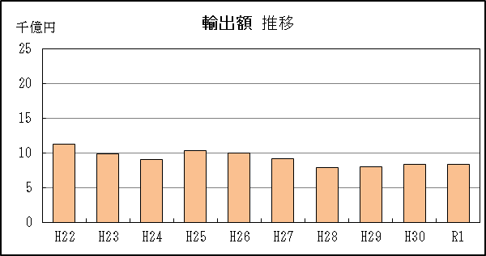
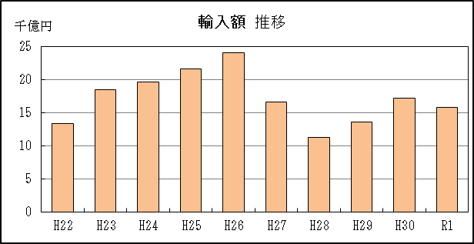

【グラフ作成用データ】

輸出 |  |  |  |  | 輸入
 |  | 金額 |  |  |  |  | 金額
2010年 | H22 | 11 |  | 9 | 2010年 | H22 | 13
2011年 | H23 | 10 |  | 8 | 2011年 | H23 | 19
2012年 | H24 | 9 |  | 7 | 2012年 | H24 | 20
2013年 | H25 | 10 |  | 6 | 2013年 | H25 | 22
2014年 | H26 | 10 |  | 5 | 2014年 | H26 | 24
2015年 | H27 | 9 |  | 4 | 2015年 | H27 | 17
2016年 | H28 | 8 |  | 3 | 2016年 | H28 | 11
2017年 | H29 | 8 |  | 2 | 2017年 | H29 | 14
2018年 | H30 | 8 |  | 1 | 2018年 | H30 | 17
2019年 | R1 | 8 |  | 0 | 2019年 | R1 | 16

グラフ単位 |  |  |  |  | グラフ単位
千億円 | 兆円 |  |  |  | 千億円 | 兆円
100000000 | 千億円 |  |  |  | 100000000 | 千億円
 | 百億円 |  |  |  |  | 百億円

P9
津港 貿易概況

【当年】 |  |  |  |  |  |  |  |  |  |  |  |  |  |  |  |  | （単位：百万円、％）
区 分 |  | 輸 出 額 |  |  |  | 輸 入 額 |  |  |  | 輸出入額 |  |  |  | 差引額(▲は輸入超過）
 |  | 前年同期比 |  | 管内比 |  | 前年同期比 |  | 管内比 |  | 前年同期比 |  | 管内比 |  | 前年同期比 |  | 管内比
津港 |  |  | 71,668 |  |  |  | 70,886 |  |  |  | 142,555 |  |  |  | 782
 |  | 318.3 |  | 0.4 |  | 94.5 |  | 0.7 |  | 146.2 |  | 0.5 |  | － |  | －
名古屋税関 管 内 |  |  | 18,982,557 |  |  |  | 9,949,747 |  |  |  | 28,932,304 |  |  |  | 9,032,810
 |  | 97.9 |  | － |  | 96.1 |  | － |  | 97.3 |  | － |  | 99.9 |  | －

【推移】 |  |  |  |  |  |  |  |  |  |  |  |  |  |  |  |  | （単位：百万円、％）
期 間 |  | 輸 出 額 |  |  |  | 輸 入 額 |  |  |  | 輸出入額 |  |  |  | 差引額(▲は輸入超過）
 |  | 金 額 |  |  | 前 年 同期比 | 金 額 |  |  | 前 年 同期比 | 金 額 |  |  | 前 年 同期比 | 金 額 |  |  | 前 年 同期比
平成22年 |  |  | 84,374 |  | 122.1 |  | 87,673 |  | 142.5 |  | 172,047 |  | 131.7 |  | ▲ 3,299 |  | －
平成23年 |  |  | 102,219 |  | 121.1 |  | 88,303 |  | 100.7 |  | 190,522 |  | 110.7 |  | 13,916 |  | －
平成24年 |  |  | 104,982 |  | 102.7 |  | 64,611 |  | 73.2 |  | 169,593 |  | 89.0 |  | 40,371 |  | 290.1
平成25年 |  |  | 91,564 |  | 87.2 |  | 72,263 |  | 111.8 |  | 163,827 |  | 96.6 |  | 19,301 |  | 47.8
平成26年 |  |  | 78,924 |  | 86.2 |  | 82,145 |  | 113.7 |  | 161,069 |  | 98.3 |  | ▲ 3,221 |  | －
平成27年 |  |  | 69,799 |  | 88.4 |  | 71,084 |  | 86.5 |  | 140,883 |  | 87.5 |  | ▲ 1,285 |  | 39.9
平成28年 |  |  | 34,728 |  | 49.8 |  | 59,658 |  | 83.9 |  | 94,386 |  | 67.0 |  | ▲ 24,930 |  | 19倍
平成29年 |  |  | 1,310 |  | 3.8 |  | 61,132 |  | 102.5 |  | 62,442 |  | 66.2 |  | ▲ 59,823 |  | 240.0
平成30年 |  |  | 22,519 |  | 17倍 |  | 75,012 |  | 122.7 |  | 97,531 |  | 156.2 |  | ▲ 52,493 |  | 87.7
令和元年 |  |  | 71,668 |  | 318.3 |  | 70,886 |  | 94.5 |  | 142,555 |  | 146.2 |  | 782 |  | －
令和元年 | １月 |  | 225 |  | 3.2 |  | 4,647 |  | 67.7 |  | 4,872 |  | 34.9 |  | ▲ 4,422 |  | －
 | ２月 |  | 7,674 |  | 52倍 |  | 4,029 |  | 69.3 |  | 11,703 |  | 196.2 |  | 3,644 |  | －
 | ３月 |  | 7,720 |  | 360倍 |  | 4,690 |  | 84.7 |  | 12,410 |  | 223.2 |  | 3,030 |  | －
 | ４月 |  | 6,578 |  | 259倍 |  | 3,439 |  | 66.0 |  | 10,018 |  | 191.4 |  | 3,139 |  | －
 | ５月 |  | 362 |  | 4.9 |  | 4,807 |  | 88.3 |  | 5,169 |  | 40.1 |  | ▲ 4,445 |  | －
 | ６月 |  | 6,783 |  | 85倍 |  | 6,402 |  | 83.5 |  | 13,185 |  | 170.1 |  | 381 |  | －
 | ７月 |  | 6,699 |  | 376倍 |  | 5,918 |  | 79.6 |  | 12,617 |  | 169.3 |  | 781 |  | －
 | ８月 |  | 23,600 |  | 90076倍 |  | 6,272 |  | 89.5 |  | 29,872 |  | 426.5 |  | 17,328 |  | －
 | ９月 |  | 6,844 |  | 90.6 |  | 6,867 |  | 130.0 |  | 13,711 |  | 106.8 |  | ▲ 23 |  | －
 | 10月 |  | 5,091 |  | 275倍 |  | 8,032 |  | 119.3 |  | 13,123 |  | 194.4 |  | ▲ 2,940 |  | 43.8
 | 11月 |  | 84 |  | 97.0 |  | 8,853 |  | 143.9 |  | 8,936 |  | 143.3 |  | ▲ 8,769 |  | 144.6
 | 12月 |  | 8 |  | 20.6 |  | 6,931 |  | 118.0 |  | 6,939 |  | 117.4 |  | ▲ 6,923 |  | 118.7
・平成30年以前：確定値
・令和元年：輸出の11月分並びに輸入、輸出入及び差引の10月分以前は、確報値
・管内比とは、津港が名古屋税関管内に占める割合

【推移グラフ】
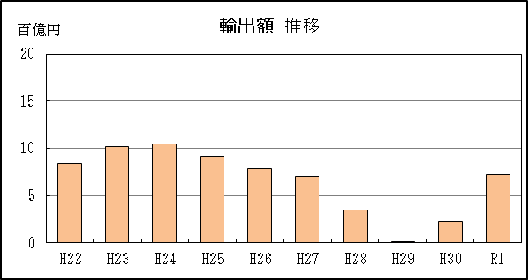
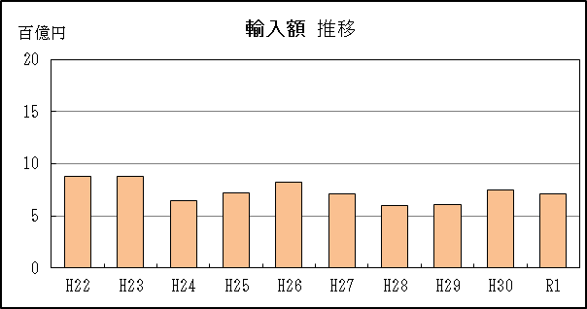

【グラフ作成用データ】

輸出 |  |  |  |  | 輸入
 |  | 金額 |  |  |  |  | 金額
2010年 | H22 | 8 |  | 9 | 2010年 | H22 | 9
2011年 | H23 | 10 |  | 8 | 2011年 | H23 | 9
2012年 | H24 | 10 |  | 7 | 2012年 | H24 | 6
2013年 | H25 | 9 |  | 6 | 2013年 | H25 | 7
2014年 | H26 | 8 |  | 5 | 2014年 | H26 | 8
2015年 | H27 | 7 |  | 4 | 2015年 | H27 | 7
2016年 | H28 | 3 |  | 3 | 2016年 | H28 | 6
2017年 | H29 | 0 |  | 2 | 2017年 | H29 | 6
2018年 | H30 | 2 |  | 1 | 2018年 | H30 | 8
2019年 | R1 | 7 |  | 0 | 2019年 | R1 | 7

グラフ単位 |  |  |  |  | グラフ単位
百億円 | 兆円 |  |  |  | 百億円 | 兆円
10000000 | 千億円 |  |  |  | 10000000 | 千億円
 | 百億円 |  |  |  |  | 百億円

 | 千万円 |  |  |  |  | 千万円

